상품제안서
에스쿠다마 아다모 캐리어 24인치 | 상품코드: S16780

 |  |  |  |  |  |  | 02-713-8555 | www.synergygift.co.kr
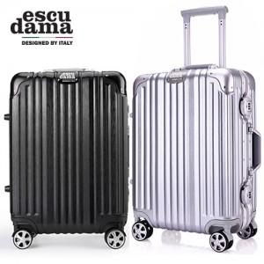

【상세/제작정보】 | 알루미늄 프레임을 적용하여 내구성이 뛰어 납니다

【인쇄/포장옵션】 | / 포장불가능

【공급단가】 | 수량 | 10~ | 50~ | 100~ | 500~ | 1,000~
*VAT별도 | 단가 | 84,000원 | 81,000원 | 78,000원 | 75,000원 | 72,000원

【상품 URL】 | https://www.synergygift.co.kr:443/src/goods_detail.php?gdno=14793

